RETARDASJONSFELT
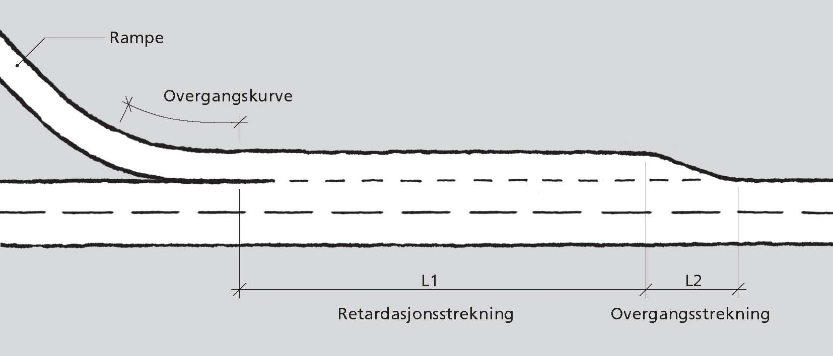
RETARDASJONSFELT
Modell for beregning av lengde på retardasjonsstrekningen L1
 |  |  |  |  | Versjon 1.1 2014-12-12

Stigning | s | 0 | [%] | Stigning på primærvegen.
 |  |  |  | Negativt fortegn for fall.

Fartsgrense | V | 100 | [km/t] | Primærvegens fartsgrense

Sluttfart | V1 | 70 | [km/t] | Kjøretøyets fart ved slutten av retardasjonsstrekningen
 |  |  |  | settes ut fra rampens radius (se tabell nedenfor)

Lengde av L1: |  | 107 | [m]
Lengde av L2: |  | 60 | [m]

Tabell: sammenheng mellom radius på rampe og slutthastighet på retardasjonsfelt (fra håndbok V121)

Prinsippskisse for retardasjonsfelt

